상품제안서
송월 생활공작소 스윗하트 하니 타올 2매 + 핸드워시 500ml 1개 세트 | 상품코드: S48698

 |  |  |  |  |  |  | 02-713-8555 | www.synergygift.co.kr
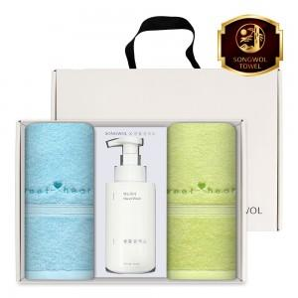

【상세/제작정보】

【인쇄/포장옵션】 | 나염1도, 자수2p / 포장불가능

【공급단가】 | 수량 | 30~ | 100~ | 300~ | 500~ | 1,000~
*VAT별도 | 단가 | 12,180원 | 11,700원 | 11,320원 | 10,850원 | 10,660원

【상품 URL】 | https://www.synergygift.co.kr:443/src/goods_detail.php?gdno=48698

